상품제안서
옵타움 약산성 무자극 퍼퓸 바디워시 500ml (단품/향2종) | 상품코드: S46602

 |  |  |  |  |  |  | 02-713-8555 | www.synergygift.co.kr
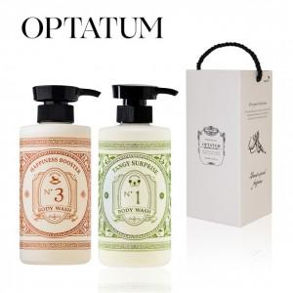 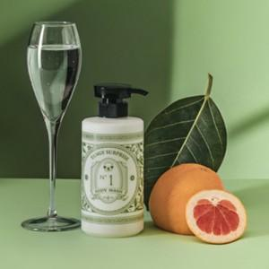 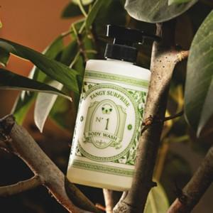

【상세/제작정보】

【인쇄/포장옵션】 | 라벨지 / 포장불가능

【공급단가】 | 수량 | 30~ | 100~ | 300~ | 500~ | 1,000~
*VAT별도 | 단가 | 14,180원 | 13,850원 | 13,410원 | 12,760원 | 12,320원

【상품 URL】 | https://www.synergygift.co.kr:443/src/goods_detail.php?gdno=46602

